Exemple
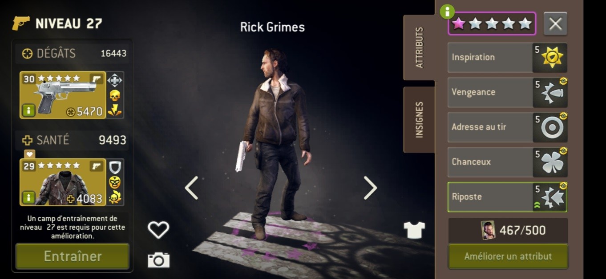
Nom | Classe | Level | Etoiles Roses | Level Arme | Level Combinaison | Attribut 1 (leader) | Attribut 2 | Attribut 3 | Attribut 4 | Attribut 5
Rick | Tireur | 27 | 1 | 30 | 29 | Inspiration | Vengeance | Adresse au tir | Chanceux | Riposte

